Задание №2 КЕГЭ 2021
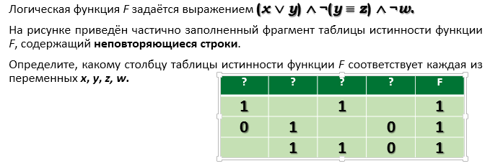
x | y | z | w | X+Y | not Y<>Z | not W | F
0 | 0 | 0 | 0 | FALSE | FALSE | TRUE | FALSE
0 | 0 | 0 | 1 | FALSE | FALSE | FALSE | FALSE
0 | 0 | 1 | 0 | FALSE | TRUE | TRUE | FALSE
0 | 0 | 1 | 1 | FALSE | TRUE | FALSE | FALSE
0 | 1 | 0 | 0 | TRUE | TRUE | TRUE | TRUE
0 | 1 | 0 | 1 | TRUE | TRUE | FALSE | FALSE
0 | 1 | 1 | 0 | TRUE | FALSE | TRUE | FALSE
0 | 1 | 1 | 1 | TRUE | FALSE | FALSE | FALSE
1 | 0 | 0 | 0 | TRUE | FALSE | TRUE | FALSE
1 | 0 | 0 | 1 | TRUE | FALSE | FALSE | FALSE
1 | 0 | 1 | 0 | TRUE | TRUE | TRUE | TRUE
1 | 0 | 1 | 1 | TRUE | TRUE | FALSE | FALSE
1 | 1 | 0 | 0 | TRUE | TRUE | TRUE | TRUE
1 | 1 | 0 | 1 | TRUE | TRUE | FALSE | FALSE
1 | 1 | 1 | 0 | TRUE | FALSE | TRUE | FALSE
1 | 1 | 1 | 1 | TRUE | FALSE | FALSE | FALSE
Ход решения:
1) заполняем первую часть таблицы, перечисляя все комбинации переменных в порядке возрастания двоичного кода.
2) для каждой строчки определяем выражения, входящие в логическое произведение, а затем – значение функции.
3)сортируем строки таблицы по столбцу H по убываниию.
4) удаляем строки, где функция равна 0; можно также скрыть вспомогательные столбцы E, F, G.
5) далее делаем выводы по размещению столбцов.
x | y | z | w | X+Y | not Y<>Z | not W | F
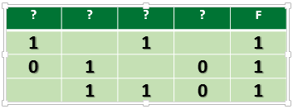
0 | 1 | 0 | 0 | TRUE | TRUE | TRUE | TRUE
1 | 0 | 1 | 0 | TRUE | TRUE | TRUE | TRUE
1 | 1 | 0 | 0 | TRUE | TRUE | TRUE | TRUE
0 | 0 | 0 | 0 | FALSE | FALSE | TRUE | FALSE
0 | 0 | 0 | 1 | FALSE | FALSE | FALSE | FALSE
0 | 0 | 1 | 0 | FALSE | TRUE | TRUE | FALSE
0 | 0 | 1 | 1 | FALSE | TRUE | FALSE | FALSE
0 | 1 | 0 | 1 | TRUE | TRUE | FALSE | FALSE
0 | 1 | 1 | 0 | TRUE | FALSE | TRUE | FALSE
0 | 1 | 1 | 1 | TRUE | FALSE | FALSE | FALSE
1 | 0 | 0 | 0 | TRUE | FALSE | TRUE | FALSE
1 | 0 | 0 | 1 | TRUE | FALSE | FALSE | FALSE
1 | 0 | 1 | 1 | TRUE | TRUE | FALSE | FALSE
1 | 1 | 0 | 1 | TRUE | TRUE | FALSE | FALSE
1 | 1 | 1 | 0 | TRUE | FALSE | TRUE | FALSE
1 | 1 | 1 | 1 | TRUE | FALSE | FALSE | FALSE

Ответ: | zyxw.

Задание №5 КЕГЭ 2021
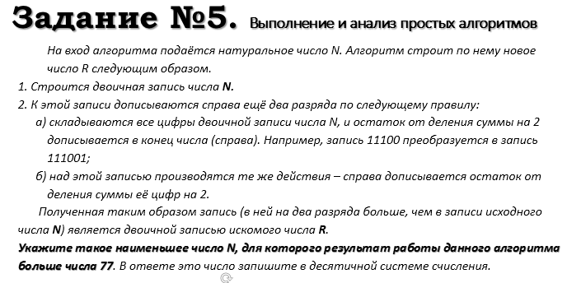
R10 | R2 | единиц | N10
78 | 1001110 | 4 | 19
79 | 1001111 | 5 | 19
80 | 1010000 | 2 | 20
81 | 1010001 | 3 | 20
82 | 1010010 | 3 | 20
83 | 1010011 | 4 | 20
84 | 1010100 | 3 | 21
85 | 1010101 | 4 | 21

 | Ответ: | 19

Задание №6 КЕГЭ 2021
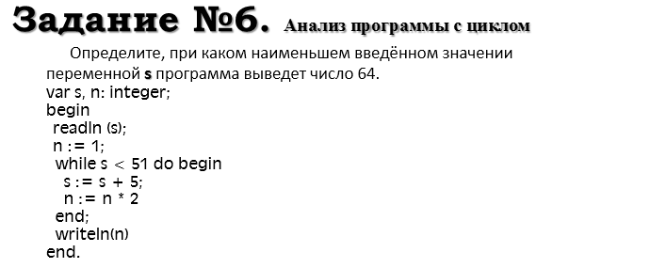
S | N
21 | 1
26 | 2
31 | 4
36 | 8
41 | 16
46 | 32
51 | 64
56 | 128
61 | 256
66 | 512
71 | 1024
76 | 2048

Ответ: | 21

Ход решения:
 | 1)вводим начальные значения (для s пока берём любое значение, например, 1):
 | 2)вводим формулы, описывающие законы изменения переменных
 | 3)протягиваем формулы вниз, пока последнее значение в столбце n не станет равно 64 (это то значение, которое мы хотим получить)
 | 4)в столбце А для переменной s полезно установить условное форматирование: при значениях, меньших, чем 51, ячейка выделяется красным цветом
 | 5)теперь нам нужно перебором найти минимальное значение ячейки А2, при котором красная область закончится сразу над зелёной ячейкой

Задание №12 КЕГЭ 2021
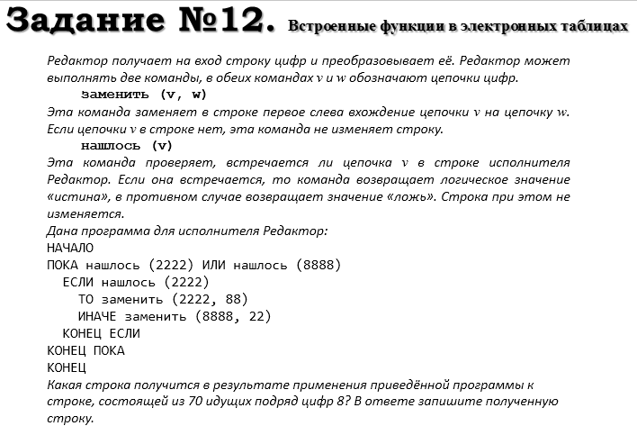
позиция "2222" | позиция "8888" | Строка
0 | 1 | 8888888888888888888888888888888888888888888888888888888888888888888888
0 | 3 | 22888888888888888888888888888888888888888888888888888888888888888888
1 | 5 | 222288888888888888888888888888888888888888888888888888888888888888
0 | 1 | 8888888888888888888888888888888888888888888888888888888888888888
0 | 3 | 22888888888888888888888888888888888888888888888888888888888888
1 | 5 | 222288888888888888888888888888888888888888888888888888888888
0 | 1 | 8888888888888888888888888888888888888888888888888888888888
0 | 3 | 22888888888888888888888888888888888888888888888888888888
1 | 5 | 222288888888888888888888888888888888888888888888888888
0 | 1 | 8888888888888888888888888888888888888888888888888888
0 | 3 | 22888888888888888888888888888888888888888888888888
1 | 5 | 222288888888888888888888888888888888888888888888
0 | 1 | 8888888888888888888888888888888888888888888888
0 | 3 | 22888888888888888888888888888888888888888888
1 | 5 | 222288888888888888888888888888888888888888
0 | 1 | 8888888888888888888888888888888888888888
0 | 3 | 22888888888888888888888888888888888888
1 | 5 | 222288888888888888888888888888888888
0 | 1 | 8888888888888888888888888888888888
0 | 3 | 22888888888888888888888888888888
1 | 5 | 222288888888888888888888888888
0 | 1 | 8888888888888888888888888888
0 | 3 | 22888888888888888888888888
1 | 5 | 222288888888888888888888
0 | 1 | 8888888888888888888888
0 | 3 | 22888888888888888888
1 | 5 | 222288888888888888
0 | 1 | 8888888888888888
0 | 3 | 22888888888888
1 | 5 | 222288888888
0 | 1 | 8888888888
0 | 3 | 22888888
1 | 0 | 222288
0 | 1 | 8888
0 | 0 | 22

Ответ: | 22
 | Ход решения:
 | 1) записываем исходную строку, применяя функцию ПОВТОР(текст;количество раз)
 | 2) затем нужно определить, есть ли в этой строке сочетания символов «2222» и «8888»; для этого можно использовать функцию НАЙТИ(текст;ячейка)
 | 3)эта функция выдаёт ошибку, если образец не найден; эту ошибку мы можем перехватить, используя функцию ЕСЛИОШИБКА;
 | 4) в случае ошибки выведем 0, а при обнаружении образца – его позицию (результат работы функции НАЙТИ)
 | 5) записывается это так (в ячейке A1): =ЕСЛИОШИБКА(НАЙТИ("2222";C1);0) ; аналогично в B1 записываем формулу для поиска строки 8888 =ЕСЛИОШИБКА(НАЙТИ("8888";C1);0)

Задание №17 КЕГЭ 2021
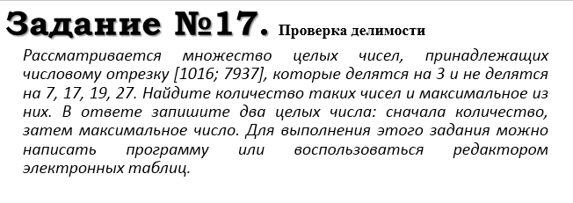
1016 | FALSE | TRUE | FALSE | TRUE | FALSE
1017 | TRUE | TRUE | TRUE | TRUE | TRUE | 1017 | 1978
1018 | FALSE | TRUE | FALSE | TRUE | FALSE |  | 7935
1019 | FALSE | TRUE | FALSE | TRUE | FALSE
1020 | TRUE | TRUE | TRUE | TRUE | TRUE | 1020
1021 | FALSE | TRUE | FALSE | TRUE | FALSE
1022 | FALSE | FALSE | FALSE | FALSE | FALSE
1023 | TRUE | TRUE | TRUE | TRUE | TRUE | 1023
1024 | FALSE | TRUE | FALSE | TRUE | FALSE
1025 | FALSE | TRUE | FALSE | TRUE | FALSE
1026 | TRUE | TRUE | TRUE | TRUE | TRUE | 1026
1027 | FALSE | TRUE | FALSE | TRUE | FALSE
1028 | FALSE | TRUE | FALSE | TRUE | FALSE
1029 | TRUE | FALSE | TRUE | FALSE | TRUE
1030 | FALSE | TRUE | FALSE | TRUE | FALSE
1031 | FALSE | TRUE | FALSE | TRUE | FALSE
1032 | TRUE | TRUE | TRUE | TRUE | TRUE | 1032
1033 | FALSE | TRUE | FALSE | TRUE | FALSE |  |  | Ход решения:
1034 | FALSE | TRUE | FALSE | TRUE | FALSE |  |  | 1) введём начальное число в ячейку A1:
1035 | TRUE | TRUE | TRUE | TRUE | TRUE | 1035 |  | 2)заполним ряд натуральных чисел до конечного числа; на вкладке Главная выберем команду Прогрессия
1036 | FALSE | FALSE | FALSE | FALSE | FALSE |  |  | 3) в столбце определим логическое значение: истина, если остаток от деления числа в столбце A делится на 3
1037 | FALSE | TRUE | FALSE | TRUE | FALSE |  |  | 4) двойным щелчком по маркеру заполнения скопируем формулу на весь столбец (пока не кончатся данные в столбце A)
1038 | TRUE | TRUE | TRUE | TRUE | TRUE | 1038 |  | 5) в столбце C выведем ИСТИНА, если соответствующее значение в столбце А не делится на 7:
1039 | FALSE | TRUE | FALSE | TRUE | FALSE |  |  | 6) в столбцах D, E, F аналогично выведем ИСТИНА, если соответствующее значение в столбце А не делится на 17, 19 и 27
1040 | FALSE | TRUE | FALSE | TRUE | FALSE |  |  | 7)в столбце G используем функцию ЕСЛИ; если все значения ячеек в столбцах B-F в этой строке истинны, выводим число из А1, иначе – пустую строку
1041 | TRUE | TRUE | TRUE | TRUE | TRUE | 1041 |  | 8) теперь в столбце G мы видим только те числа, которые удовлетворяют условию задачи; прокрутив таблицу вниз, узнаем, что последняя строка имеет номер 6922, поэтому находим количество и максимум для диапазона G1:G6922 в любых свободных ячейках:
1042 | FALSE | TRUE | FALSE | TRUE | FALSE
1043 | FALSE | FALSE | FALSE | FALSE | FALSE |  |  | Ответ: 1568 7935
1044 | TRUE | TRUE | TRUE | TRUE | TRUE | 1044
1045 | FALSE | TRUE | FALSE | TRUE | FALSE
1046 | FALSE | TRUE | FALSE | TRUE | FALSE
1047 | TRUE | TRUE | TRUE | TRUE | TRUE | 1047
1048 | FALSE | TRUE | FALSE | TRUE | FALSE
1049 | FALSE | TRUE | FALSE | TRUE | FALSE
1050 | TRUE | FALSE | TRUE | FALSE | TRUE
1051 | FALSE | TRUE | FALSE | TRUE | FALSE
1052 | FALSE | TRUE | FALSE | TRUE | FALSE
1053 | TRUE | TRUE | TRUE | TRUE | TRUE | 1053
1054 | FALSE | TRUE | FALSE | TRUE | FALSE
1055 | FALSE | TRUE | FALSE | TRUE | FALSE
1056 | TRUE | TRUE | TRUE | TRUE | TRUE | 1056
1057 | FALSE | FALSE | FALSE | FALSE | FALSE
1058 | FALSE | TRUE | FALSE | TRUE | FALSE
1059 | TRUE | TRUE | TRUE | TRUE | TRUE | 1059
1060 | FALSE | TRUE | FALSE | TRUE | FALSE
1061 | FALSE | TRUE | FALSE | TRUE | FALSE
1062 | TRUE | TRUE | TRUE | TRUE | TRUE | 1062
1063 | FALSE | TRUE | FALSE | TRUE | FALSE
1064 | FALSE | FALSE | FALSE | FALSE | FALSE
1065 | TRUE | TRUE | TRUE | TRUE | TRUE | 1065
1066 | FALSE | TRUE | FALSE | TRUE | FALSE
1067 | FALSE | TRUE | FALSE | TRUE | FALSE
1068 | TRUE | TRUE | TRUE | TRUE | TRUE | 1068
1069 | FALSE | TRUE | FALSE | TRUE | FALSE
1070 | FALSE | TRUE | FALSE | TRUE | FALSE
1071 | TRUE | FALSE | TRUE | FALSE | TRUE
1072 | FALSE | TRUE | FALSE | TRUE | FALSE
1073 | FALSE | TRUE | FALSE | TRUE | FALSE
1074 | TRUE | TRUE | TRUE | TRUE | TRUE | 1074
1075 | FALSE | TRUE | FALSE | TRUE | FALSE
1076 | FALSE | TRUE | FALSE | TRUE | FALSE
1077 | TRUE | TRUE | TRUE | TRUE | TRUE | 1077
1078 | FALSE | FALSE | FALSE | FALSE | FALSE
1079 | FALSE | TRUE | FALSE | TRUE | FALSE
1080 | TRUE | TRUE | TRUE | TRUE | TRUE | 1080
1081 | FALSE | TRUE | FALSE | TRUE | FALSE
1082 | FALSE | TRUE | FALSE | TRUE | FALSE
1083 | TRUE | TRUE | TRUE | TRUE | TRUE | 1083
1084 | FALSE | TRUE | FALSE | TRUE | FALSE
1085 | FALSE | FALSE | FALSE | FALSE | FALSE
1086 | TRUE | TRUE | TRUE | TRUE | TRUE | 1086
1087 | FALSE | TRUE | FALSE | TRUE | FALSE
1088 | FALSE | TRUE | FALSE | TRUE | FALSE
1089 | TRUE | TRUE | TRUE | TRUE | TRUE | 1089
1090 | FALSE | TRUE | FALSE | TRUE | FALSE
1091 | FALSE | TRUE | FALSE | TRUE | FALSE
1092 | TRUE | FALSE | TRUE | FALSE | TRUE
1093 | FALSE | TRUE | FALSE | TRUE | FALSE
1094 | FALSE | TRUE | FALSE | TRUE | FALSE
1095 | TRUE | TRUE | TRUE | TRUE | TRUE | 1095
1096 | FALSE | TRUE | FALSE | TRUE | FALSE
1097 | FALSE | TRUE | FALSE | TRUE | FALSE
1098 | TRUE | TRUE | TRUE | TRUE | TRUE | 1098
1099 | FALSE | FALSE | FALSE | FALSE | FALSE
1100 | FALSE | TRUE | FALSE | TRUE | FALSE
1101 | TRUE | TRUE | TRUE | TRUE | TRUE | 1101
1102 | FALSE | TRUE | FALSE | TRUE | FALSE
1103 | FALSE | TRUE | FALSE | TRUE | FALSE
1104 | TRUE | TRUE | TRUE | TRUE | TRUE | 1104
1105 | FALSE | TRUE | FALSE | TRUE | FALSE
1106 | FALSE | FALSE | FALSE | FALSE | FALSE
1107 | TRUE | TRUE | TRUE | TRUE | TRUE | 1107
1108 | FALSE | TRUE | FALSE | TRUE | FALSE
1109 | FALSE | TRUE | FALSE | TRUE | FALSE
1110 | TRUE | TRUE | TRUE | TRUE | TRUE | 1110
1111 | FALSE | TRUE | FALSE | TRUE | FALSE
1112 | FALSE | TRUE | FALSE | TRUE | FALSE
1113 | TRUE | FALSE | TRUE | FALSE | TRUE
1114 | FALSE | TRUE | FALSE | TRUE | FALSE
1115 | FALSE | TRUE | FALSE | TRUE | FALSE
1116 | TRUE | TRUE | TRUE | TRUE | TRUE | 1116
1117 | FALSE | TRUE | FALSE | TRUE | FALSE
1118 | FALSE | TRUE | FALSE | TRUE | FALSE
1119 | TRUE | TRUE | TRUE | TRUE | TRUE | 1119
1120 | FALSE | FALSE | FALSE | FALSE | FALSE
1121 | FALSE | TRUE | FALSE | TRUE | FALSE
1122 | TRUE | TRUE | TRUE | TRUE | TRUE | 1122
1123 | FALSE | TRUE | FALSE | TRUE | FALSE
1124 | FALSE | TRUE | FALSE | TRUE | FALSE
1125 | TRUE | TRUE | TRUE | TRUE | TRUE | 1125
1126 | FALSE | TRUE | FALSE | TRUE | FALSE
1127 | FALSE | FALSE | FALSE | FALSE | FALSE
1128 | TRUE | TRUE | TRUE | TRUE | TRUE | 1128
1129 | FALSE | TRUE | FALSE | TRUE | FALSE
1130 | FALSE | TRUE | FALSE | TRUE | FALSE
1131 | TRUE | TRUE | TRUE | TRUE | TRUE | 1131
1132 | FALSE | TRUE | FALSE | TRUE | FALSE
1133 | FALSE | TRUE | FALSE | TRUE | FALSE
1134 | TRUE | FALSE | TRUE | FALSE | TRUE
1135 | FALSE | TRUE | FALSE | TRUE | FALSE
1136 | FALSE | TRUE | FALSE | TRUE | FALSE
1137 | TRUE | TRUE | TRUE | TRUE | TRUE | 1137
1138 | FALSE | TRUE | FALSE | TRUE | FALSE
1139 | FALSE | TRUE | FALSE | TRUE | FALSE
...

Задание №18 КЕГЭ 2021
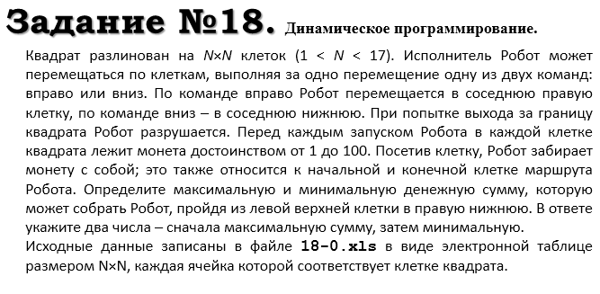
100 | 67 | 39 | 18 | 29
10 | 93 | 32 | 19 | 58
88 | 90 | 72 | 37 | 67
50 | 81 | 65 | 91 | 69
76 | 18 | 34 | 5 | 65
38 | 62 | 56 | 10 | 2
33 | 100 | 11 | 53 | 1
69 | 80 | 31 | 25 | 39
12 | 39 | 16 | 64 | 34
48 | 77 | 13 | 40 | 33

893 | 793 | 542 | 415 | 397
736 | 726 | 503 | 390 | 368
721 | 633 | 471 | 371 | 310
608 | 543 | 399 | 334 | 243
558 | 462 | 316 | 230 | 174
482 | 444 | 282 | 225 | 109 |  | макс | мин
415 | 382 | 226 | 215 | 107 | Ответ | 1204 | 502
351 | 282 | 193 | 162 | 106
223 | 202 | 153 | 137 | 67
211 | 163 | 86 | 73 | 33

